Sheet1
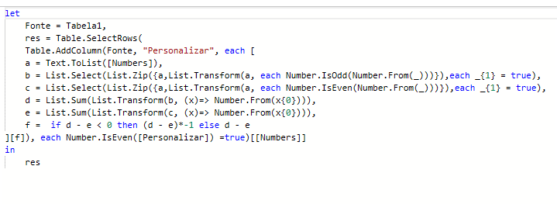
Numbers | Answer Expected
4962 | 981268040414926
892367372 | 99979863836736336337
6759350368038 | 723167590333094235565969
981268040414926 | 4600519679817231675903094
99979863836736336337
47113193802562605653
723167590333094235565969
4600519679817231675903094
Liste os números em que o resultado a seguir é um número par Resultado = Soma de Dígitos em posições Ímpares - Soma de Dígitos em posições Pares As posições começam em 1 e não em 0. Exemplo = 70563 Resultado = (7+5+3) - (0+6) = 9
90693000000736426814317573427

